Declaratieformulier
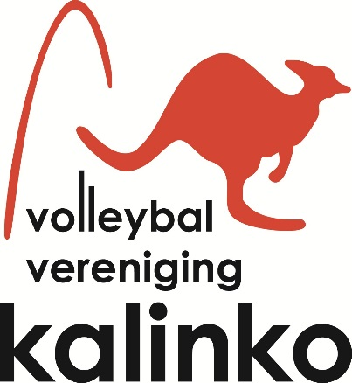
Declaratieformulier VV Kalinko

Naam declarant
Datum declaratie
Bankrekeningnummer
Woonplaats

Nr. | Omschrijving declaratie | Reden declaratie | Euro

1
2
3
4
5
6
7
8
9
10

Totaal |  |  | € -

 | Let op: bewijs van uitgaven bijvoegen !

Postadres :Volleybalvereniging Kalinko Penningmeester : Jacqueline Pronk, Gevers Deynootweg 22, 2586 BL DEN HAAG penningmeester@kalinko.nl ING bank NL96INGB0003023819 t.n.v. Kalinko te Den Haag

 |  |  | 12-9-2015

